每日讨论
java高薪训练营04期

2020-04-22
 | mybatis
 |  | 谈谈对Mybatis的一级、二级缓存的认识
 |  |  | 1）一级缓存: 基于 PerpetualCache 的 HashMap 本地缓存，其存储作用域为 Session，当 Session flush 或 close 之后，该 Session 中的所有 Cache 就将清空，默认打开一级缓存。 2）二级缓存与一级缓存其机制相同，默认也是采用 PerpetualCache，HashMap 存储，不同在于其存储作用域为 Mapper(Namespace)，并且可自定义存储源，如 Ehcache。默认不打开二级缓存，要开启二级缓存，使用二级缓存属性类需要实现Serializable序列化接口(可用来保存对象的状态),可在它的映射文件中配置 <cache/> ； 3）对于缓存数据更新机制，当某一个作用域(一级缓存 Session/二级缓存Namespaces)的进行了C/U/D 操作后，默认该作用域下所有 select 中的缓存将被 clear。

 |  | 简述 Mybatis 的插件运行原理，以及如何编写一个插件。
 |  |  | Mybatis 仅可以编写针对 ParameterHandler、ResultSetHandler、StatementHandler、Executor 这 4 种接口的插件，Mybatis 使用 JDK 的动态代理，为需要拦截的接口生成代理对象以实现接口方法拦截功能，每当执行这 4 种接口对象的方法时，就会进入拦截方法，具体就是 InvocationHandler 的 invoke()方法，会拦截那些你指定需要拦截的方法。编写插件：实现 Mybatis 的 Interceptor 接口并复写 intercept()方法，然后在给插件编写注解，指定要拦截哪一个接口的哪些方法即可, 最后需要在核心配置文件中个配置插件,自定义的插件才会生效.
 |  | 简述Mybatis的Xml映射文件和Mybatis内部数据结构之间的映射关系？

 |  |  | Mybatis将所有Xml配置信息都封装到All-In-One重量级对象Configuration内部。在Xml映射文件中，<parameterMap>标签会被解析为ParameterMap对象，其每个子元素会被解析为ParameterMapping对象。<resultMap>标签会被解析为ResultMap对象，其每个子元素会被解析为ResultMapping对象。每一个<select>、<insert>、<update>、<delete>标签均会被解析为MappedStatement对象，标签内的sql会被解析为BoundSql对象。
 |  | Mybatis是如何将sql执行结果封装为目标对象并返回的？都有哪些映射形式？
 |  |  | 第一种是使用<resultMap>标签，逐一定义数据库列名和对象属性名之间的映射关系。 第二种是使用sql列的别名功能，将列的别名书写为对象属性名。 有了列名与属性名的映射关系后，Mybatis通过反射创建对象，同时使用反射给对象的属性逐一赋值并返回，那些找不到映射关系的属性，是无法完成赋值的。

 |  | Mybatis是如何进行分页的？分页插件的原理是什么？
 |  |  | Mybatis 使用 RowBounds 对象进行分页，它是针对 ResultSet 结果集执行的内存分页，而非物理分页。可以在 sql 内直接书写带有物理分页的参数来完成物理分页功能，也可以使用分页插件来完成物理分页。 分页插件的基本原理是使用 Mybatis 提供的插件接口，实现自定义插件，在插件的拦截方法内拦截待执行的 sql，然后重写 sql，根 据 dialect 方言，添加对应的物理分页语句和物理分页参数。
 |  | MyBaits相对于JDBC和Hibernate有哪些优缺点？
 |  |  | 相对于JDBC 优点： 1. 基于 SQL 语句编程，相当灵活，不会对应用程序或者数据库的现有设计造成任何影响，SQL 写在 XML 里，解除 SQL 与程序代码的耦合，便于统一管理；提供XML标签，支持编写动态 SQL 语句，并可重用； 2. 与 JDBC 相比，减少了代码量，消除了 JDBC 大量冗余的代码，不需要手动开关连接； 3. 很好的与各种数据库兼容（因为 MyBatis 使用 JDBC 来连接数据库，所以只要 JDBC 支持的数据库 MyBatis 都支持）； 4. 提供映射标签，支持对象与数据库的 ORM 字段关系映射；提供对象关系映射标签，支持对象关系组件维护。 缺点： 1. SQL 语句的编写工作量较大，尤其当字段多、关联表多时，对开发人员编写 SQL 语句的功底有一定要求； 2. SQL 语句依赖于数据库，导致数据库移植性差，不能随意更换数据库。 相对于Hibernate 优点: MyBatis 直接编写原生态 SQL，可以严格控制 SQL 执行性能，灵活度高，非常适合对关系数据模型要求不高的软件开发，因为这类软件需求变化频繁，一但需求变化要求迅速输出成果。 缺点: 灵活的前提是 MyBatis 无法做到数据库无关性，如果需要实现支持多种数据库的软件，则需要自定义多套 SQL 映射文件，工作量大。
 |  | 从以下几个方面谈谈对mybatis的一级缓存
 |  | 1)mybaits中如何维护一级缓存
 |  | 2)一级缓存的生命周期
 |  | 3)mybatis 一级缓存何时失效
 |  | 4)一级缓存的工作流程
 |  |  | 1)答案
 |  |  | BaseExecutor成员变量之一的PerpetualCache，是对Cache接口最基本的实现，
 |  |  | 其实现非常简单，内部持有HashMap，对一级缓存的操作实则是对HashMap的操作。

 |  |  | 2)答案
 |  |  | MyBatis一级缓存的生命周期和SqlSession一致;
 |  |  | MyBatis的一级缓存最大范围是SqlSession内部，有多个SqlSession或者分布式的环境下，数据库写操作会引起脏数据;
 |  |  | MyBatis一级缓存内部设计简单，只是一个没有容量限定的HashMap，在缓存的功能性上有所欠缺
 |  |  | 3)答案
 |  |  | a. MyBatis在开启一个数据库会话时，会创建一个新的SqlSession对象，SqlSession对象中会有一个新的Executor对象，Executor对象中持有一个新的PerpetualCache对象；当会话结束时，SqlSession对象及其内部的Executor对象还有PerpetualCache对象也一并释放掉。
 |  |  | b. 如果SqlSession调用了close()方法，会释放掉一级缓存PerpetualCache对象，一级缓存将不可用；
 |  |  | c. 如果SqlSession调用了clearCache()，会清空PerpetualCache对象中的数据，但是该对象仍可使用；
 |  |  | d.SqlSession中执行了任何一个update操作update()、delete()、insert() ，都会清空PerpetualCache对象的数据
 |  |  | 4)答案
 |  |  | a.对于某个查询，根据statementId,params,rowBounds来构建一个key值，根据这个key值去缓存Cache中取出对应的key值存储的缓存结果；
 |  |  | b. 判断从Cache中根据特定的key值取的数据数据是否为空，即是否命中；
 |  |  | c. 如果命中，则直接将缓存结果返回；
 |  |  | d. 如果没命中：去数据库中查询数据，得到查询结果；将key和查询到的结果分别作为key,value对存储到Cache中；将查询结果返回.
 |  | Mybatis映射文件中，如果A标签通过include引用了B标签的内容，请问，B标签能否定义在A标签的后面，还是说必须定义在A标签的前面？
 |  |  | 答案：虽然Mybatis解析Xml映射文件是按照顺序解析的，但是，被引用的B标签依然可以定义在任何地方，Mybatis都可以正确识别。 原理是，Mybatis解析A标签，发现A标签引用了B标签，但是B标签尚未解析到，尚不存在，此时，Mybatis会将A标签标记为未解析状态，然后继续解析余下的标签，包含B标签，待所有标签解析完毕，Mybatis会重新解析那些被标记为未解析的标签，此时再解析A标签时，B标签已经存在，A标签也就可以正常解析完成了。
 |  | 给面试官画一个mybatis的执行流程图
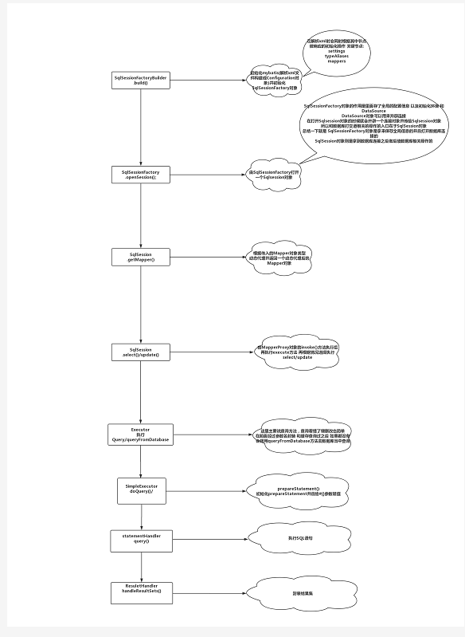

 |  |  | mybatis中xml解析是通过SqlSessionFactoryBuilder.build()方法。初始化mybatis(解析xml文件构建成Configuration对象)并初始化SqlSessionFactory对象，在解析xml时会同时根据其中节点做相应的初始化操作 关键节点： settings、typeAliases、mappers 通过SqlSesssionFactory.openSession()方法打开一个SqlSession对象 SqlSessionFactory对象的作用是里面存了全局的配置信息以及初始化环境和DataSource，DataSource对象可以用来开辟连接 SqlSessionFactory对象是用来保存全局信息并且打开数据库连接，在打开SqlSession对象的时候就会开辟一个连接对象并传给SqlSession对象，和数据库打交道的操作入口在于SqlSession对象 通过SqlSession.getMapper()根据传入的Mapper对象类型动态代理并返回一个动态代理后的Mapper对象， 由SqlSession.select()/update()，MapperProxy对象的invoke()方法执行后再执行execure方法，再根据情况选择执行select/update Executor执行Query/queryFromDatabase，在前面经过参数名封装和缓存查询之后（缓存为空），会调用queryFromDatabase方法去数据库当中查 SimpleExecurot执行doQuery()方法，初始化prepareStatement并且给#{}参数赋值 StatementHandler执行query()方法，执行sql语句 ResuletHandler.handleResultSets()方法封装结果集

 |  | 请描述你对Spring Bean的生命周期的理解。
 |  |  | SpringBean的生命周期指一个Bean对象从创建、到销毁的过程。SpringBean不等于普通对象，实例化一个java对象只是Bean生命周期过程的一步，只有走完了流程，才称之为SpringBean。核心过程如下： （1）实例化Bean： 主要通过反射技术，实例化Java对象 （2）设置对象属性（依赖注入）： 向实例化后的Java对象中注入属性 （3）处理Aware接口： 接着，Spring会检测该对象是否实现了xxxAware接口，并将相关的xxxAware实例注入给Bean： ①如果这个Bean已经实现了BeanNameAware接口，会调用它实现的setBeanName(String beanId)方法，此处传递的就是Spring配置文件中Bean的id值； ②如果这个Bean已经实现了BeanFactoryAware接口，会调用它实现的setBeanFactory()方法，传递的是Spring工厂自身。 ③如果这个Bean已经实现了ApplicationContextAware接口，会调用setApplicationContext(ApplicationContext)方法，传入Spring上下文； （4）BeanPostProcessor： 如果想对Bean进行一些自定义的处理，那么可以让Bean实现了BeanPostProcessor接口，那将会调用postProcessBeforeInitialization(Object obj, String s)方法。 （5）InitializingBean 与 init-method： 实现接口InitializingBean完成一些初始化逻辑 如果Bean在Spring配置文件中配置了 init-method 属性，则会自动调用其配置的初始化方法，完成一些初始化逻辑。 （6）如果这个Bean实现了BeanPostProcessor接口，那将会调用postProcessAfterInitialization(Object obj, String s)方法，在这个过程中比如可以做代理增强 （7）DisposableBean： 当Bean不再需要时，会经过清理阶段，如果Bean实现了DisposableBean这个接口，会调用其实现的destroy()方法； （8）destroy-method： 最后，如果这个Bean的Spring配置中配置了destroy-method属性，会自动调用其配置的销毁方法。
 |  | 如何理解IOC 和 DI，他们是什么关系。
 |  | 追问1：依赖注入有哪几种形式?
 |  | 追问2： Service Locator vs. Dependency Injection有哪些不同
 |  |  | IoC是一种设计模式，是一种思想，相当于一个容器，而DI就好比是实现IOC的一种方式。所谓依赖注入，就是由IoC容器在运行期间，动态地将某种依赖关系注入到对象之中。 构造器注入（Constructor Injection）：Ioc容器会智能地选择选择和调用合的构造函数以创建依赖的对象。如果被选择的构造函数具有相应的参数，Ioc容器在调用构造函数之前解析注册的依赖关系并自行获得相应参数对象； 属性注入（Property Injection）：如果需要使用到被依赖对象的某个属性，在被依赖对象被创建之后，Ioc容器会自动初始化该属性； 方法注入（Method Injection）：如果被依赖对象需要调用某个方法进行相应的初始化，在该对象创建之后，Ioc容器会自动调用该方法。 我们面临Service Locator和Dependency Injection之间的选择。应该注意，尽管我们前面那个简单的例子不足以表现出来，实际上这两个模式都提供了基本的解耦合能力。无论使用哪个模式，应用程序代码都不依赖于服务接口的具体实现。两者之间最重要的区别在于：具体实现以什么方式提供给应用程序代码。使用Service Locator模式时，应用程序代码直接向服务定位器发送一个消息，明确要求服务的实现；使用Dependency Injection模式时，应用程序代码不发出显式的请求，服务的实现自然会出现在应用程序代码中，这也就是所谓控制反转。

